Tabelle1
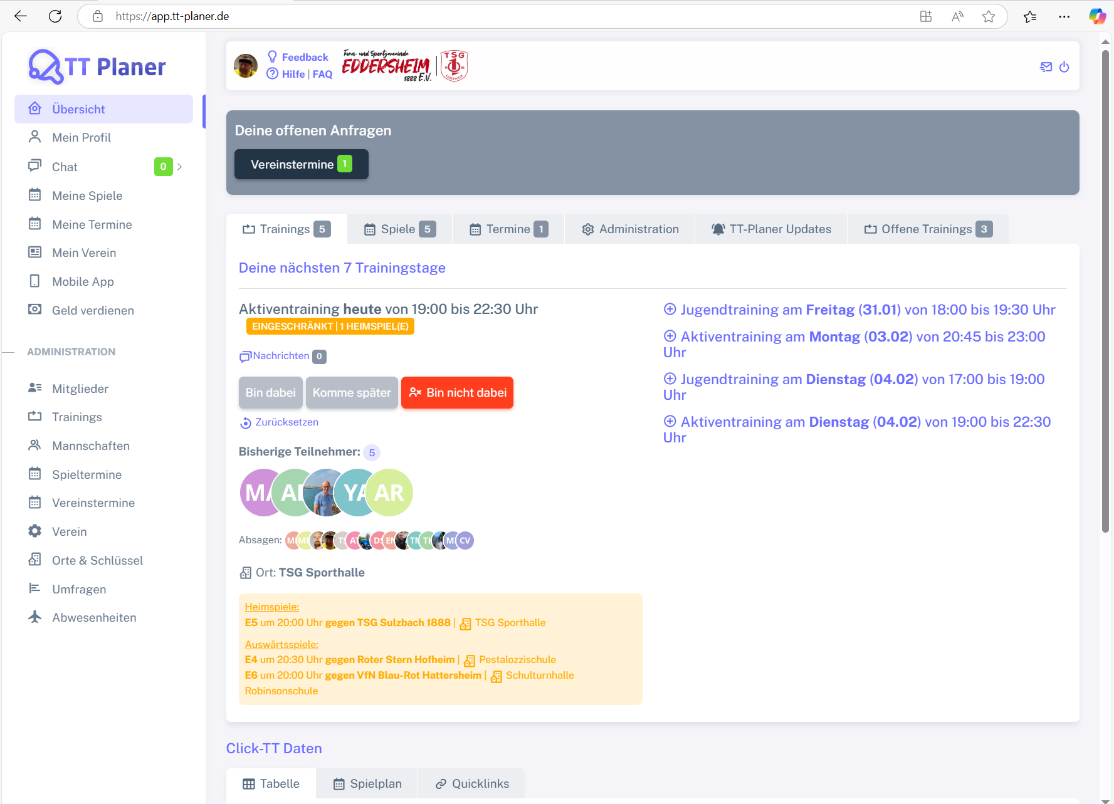
Chromium | Web |  |  |  |  |  |  |  |  |  |  | Action
Pixel9Pro_API35 | Mobile |  |  |  |  |  |  |  |  |  |  | Action
Record / Control | Modus | subDeineOffenenAnfragen | pagTrainings | pagSpiele | pagTermine | pagAdministration | pagTTPlanerUpdates | pagOffeneTrainings | pagTabelle | pagSpielplan | pagQuicklinks | Action
Check defaults | <CHK> |  |  |  |  |  |  |  |  |  |  | <NOP>

